Hoja1
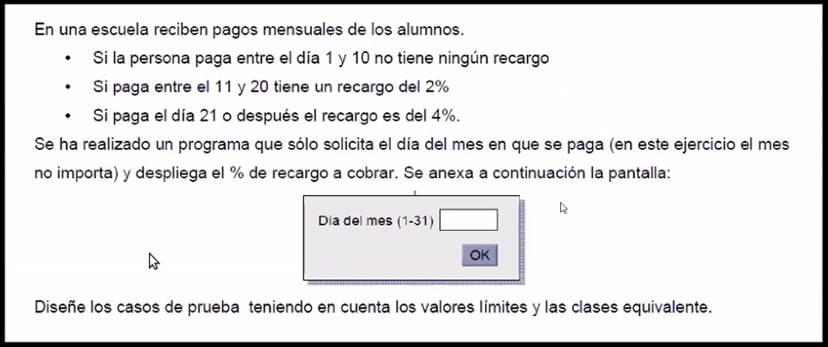
 |  |  |  | Entrada: | Mes (Y) - Día de pago (x) | Valor numérico entero |  |  |  | Supongamos un programa que genera las siguientes salidas: |  |  |  | Entrada: | Monto a invertir | Valor numérico con decimales
 |  |  |  | Salida: | Recargo | Es 0, 2 o 4% |  |  |  | 0.5% de interés por los primeros $1000 |  |  |  | Salida: | Interés generado | Es 0.5, 1 o 1.5
 |  |  |  |  |  |  |  |  |  | 1% de interés por los siguientes $1000
 |  |  |  |  |  |  |  |  |  | 1.5% para el resto

Particiones |  |  | Casos de prueba |  |  |  | Valores límite |  |  |  | Particiones |  |  |  | Casos de prueba
# | Entrada | Esperado | # | Entrada | Salida |  | # | Entrada | Salida |  | # | Entrada | Esperado |  | # | Entrada | Salida
1 | 0 < x <= 10 | 0 | PV1 | 3 | 0 |  | 1 | x = 1, x = 10 | 0 |  | 1 | 0 < x <= 1000 | 0.5 |  | PV1 | 500 | 0.5
2 | 10 < x <= 20 | 2 | PV2 | 15 | 2 |  | 2 | x = 11, x = 20 | 2 |  | 2 | 1000 < x <= 2000 | 1 |  | PV2 | 1500 | 1
3 | x > 21 | 4 | PV3 | 25 | 4 |  | 3 | x = 22 | 4 |  | 3 | x > 2000 | 1.5 |  | PV3 | 10000 | 1.5
4 | decimales | inválida (PI) | PI4 | 3.4 | inválida (PI) |  | 4 | x = 5.5 | inválida (PI) |  | 4 | decimales | válida (PV) |  | PV4 | 600.7 | 0.5
5 | enteros | válida (PV) | PV5 | 34 |  |  | 5 | x = 7 | 0 |  | 5 | enteros | válida (PV) |  | PV5 | 8000 | 1.5
6 | letras | inválida (PI) | PI6 | uno | inválida (PI) |  | 6 | x = 'a' | inválida (PI) |  | 6 | letras | inválida (PI) |  | PI6 | veinticinco | inválida (PI)
7 | símbolos | inválida (PI) | PI7 | 3\4 | inválida (PI) |  | 7 | x = '#' | inválida (PI) |  | 7 | símbolos | inválida (PI) |  | PI7 | $ | inválida (PI)
8 | atributos faltantes | inválida (PI) | PI8 |  | inválida (PI) |  | 8 |  | inválida (PI) |  | 8 | atributos faltantes | inválida (PI) |  | PI8 |  | inválida (PI)
9 | negativos | inválida (PI) | PI9 | -3 | inválida (PI) |  | 9 | x = -1 | inválida (PI) |  | 9 | negativos | inválida (PI) |  | PI9 | -400 | inválida (PI)
10 | x = 0 | inválida (PI) | PI10 | 0 | inválida (PI) |  | 10 | x = 0 | inválida (PI) |  | 10 | x = 0 | inválida (PI) |  | PI10 | 0 | inválida (PI)
11 | alfanuméricos | inválida (PI) | PI11 | May-04 | inválida (PI) |  | 11 | x = '12a' | inválida (PI) |  | 11 | alfanuméricos | inválida (PI) |  | PI11 | 34dre34 | inválida (PI)
12 | número y símbolos | válida (PV) | PV12 | "3-4" | 0 | Puse comillas porque me lo cambiaba automaticamente | 12 | x = '7$' | inválida (PI) |  | 12 | número y símbolos | inválida (PI) |  | PI12 | $ 342 | inválida (PI)
13 | (Y = 4, 6, 9, 11) & X > 30 | inválida (PI) | PI13 | "4-31" | inválida (PI) |  | 13 | x = 31 (con Y=4,6,9,11) | inválida (PI)
14 | (Y = 1, 3, 5, 7, 8, 10, 12) & X = 31 | válida (PV) | PV14 | "7-31" | 4 |  | 14 | x = 31 (con Y=1,3,5,7,8,10,12) | 4
15 | Y = 2 & X > 28 | inválida (PI) | PI15 | "2-30" | inválida (PI) |  | 15 | x = 29 (con Y=2) | inválida (PI)
 |  |  |  |  |  |  |  |  |  |  |  |  |  |  | Valores límite
 |  |  |  |  |  |  |  |  |  |  |  |  |  |  | # | Entrada | Salida
 |  |  |  |  |  |  |  |  |  |  |  |  |  |  | 1 | 0 | inválida (PI)
 |  |  |  |  |  |  |  |  |  |  |  |  |  |  | 2 | 0.1 | 0.5
 |  |  |  |  |  |  |  |  |  |  |  |  |  |  | 3 | 1000 | 0.5
 |  |  |  |  |  |  |  |  |  |  |  |  |  |  | 4 | 1000.01 | 1
 |  |  |  |  |  |  |  |  |  |  |  |  |  |  | 5 | 2000 | 1
 |  |  |  |  |  |  |  |  |  |  |  |  |  |  | 6 | 2000.01 | 1.5

